关系图
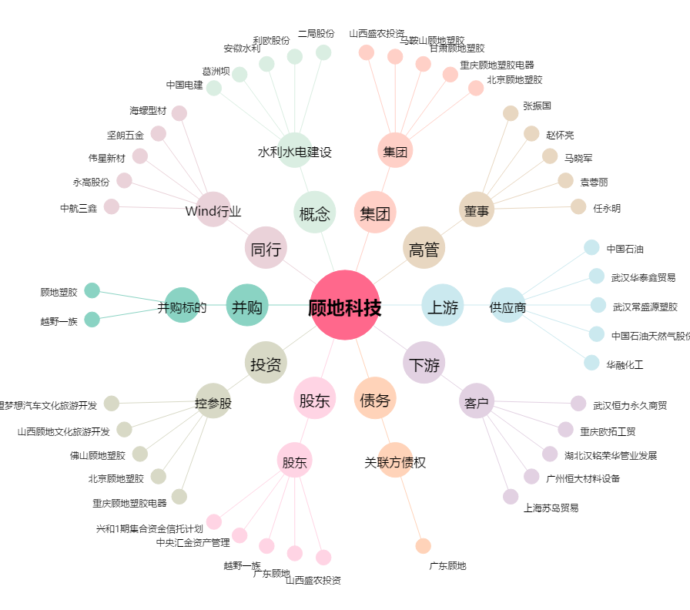
顾地科技[002694.SZ] - 关系概览图

